Pengolahan Data
PENGOLAHAN DATA

Percobaan 1:

Grafik A:
 | n peak (parameter x) | U2 (parameter y)
 | 1 | … V
 | 2 | … V
 | 3 | … V
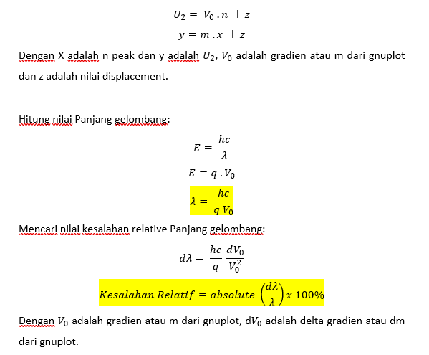

Grafik B:
 | n peak (parameter x) | U2 (parameter y)
 | 1 | … V
 | 2 | … V
 | 3 | … V

Grafik E:
 | n peak (parameter x) | U2 (parameter y)
 | 1 | … V
 | 2 | … V
 | 3 | … V

Tugas Akhir
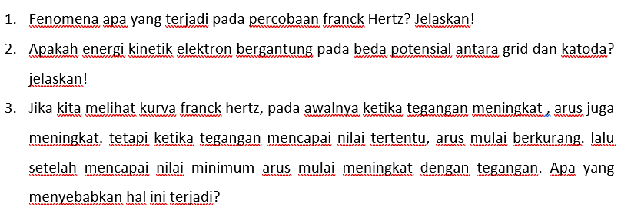
TUGAS AKHIR

